処理概要
プロジェクト名 |  |  |  |  |  |  | 業務名 |  |  |  | システム名 | 画面ID | 画面名 |  |  | 作成日 | 作成者 | 更新日 | 更新者
EC_Site |  |  |  |  |  |  | EC_Site |  |  |  | EC_Siteシステム |  | 商品登録_register_2__画面 |  |  |  | ジャカ、ウンビ

1.処理概要
店舗別の売上予測を表示する画面

2.画面レイアウト

 | 【商品登録_register_2__画面】

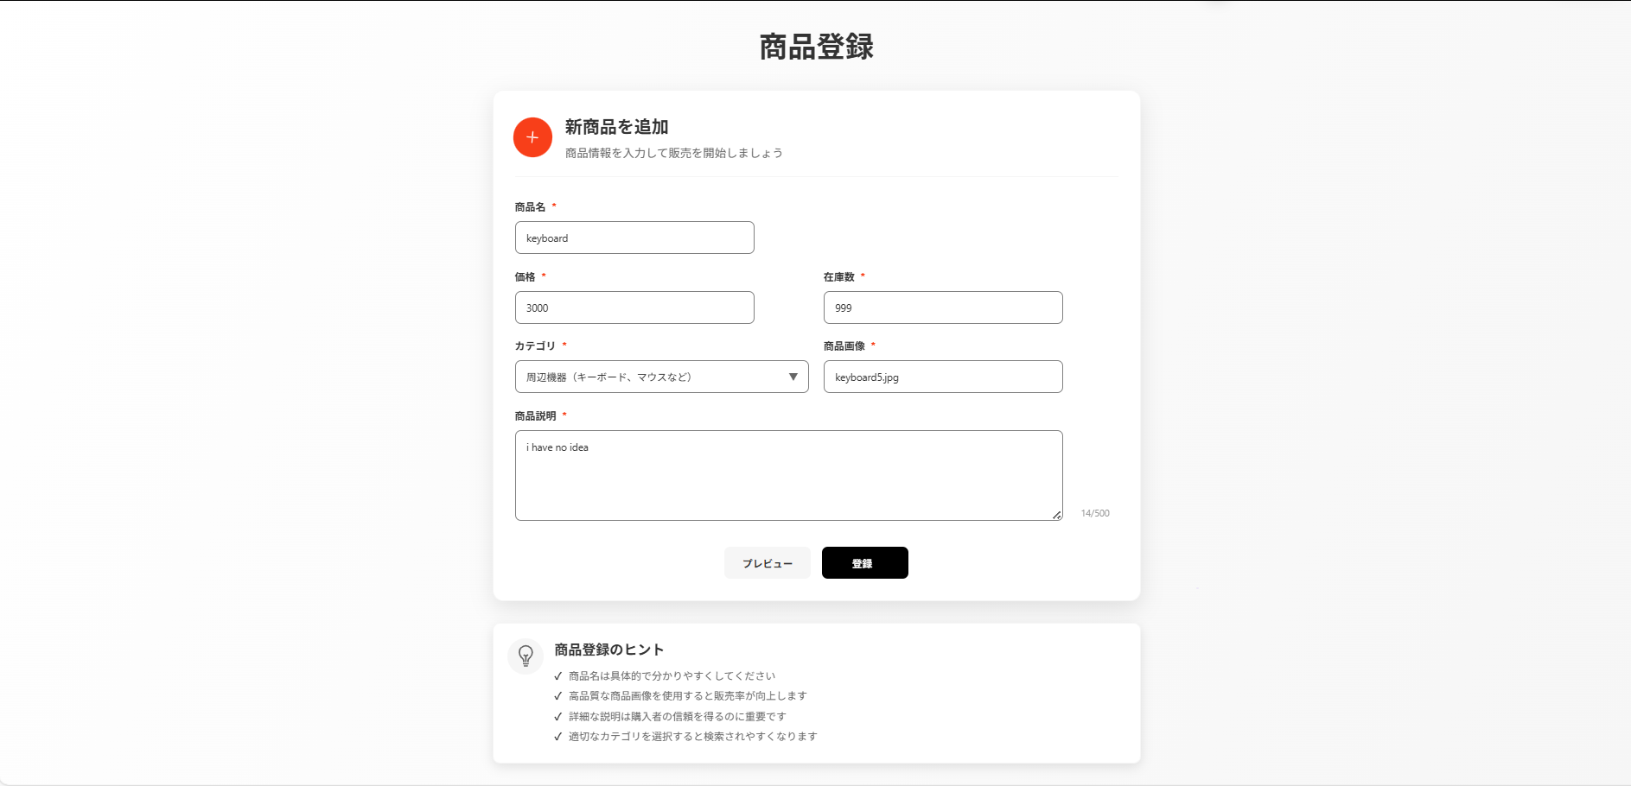
①

②

③
⑨
④
⑤

⑩
⑪
⑥
⑦

⑫
⑬
⑧

⑭

⑮
⑯

⑰

3.操作概要

 | 初期表示： |  | 画面初期表示にて、ユーザーの情報表示する。
 | アクション |  | ① | 「商品登録」テキスト |  |  | ： | ページのタイトル
 |  |  | ② | プラスアイコンとテキスト |  |  | ： | ページの説明
 |  |  | ③ | 「商品名」テキスト |  |  | ： | 商品名入力ボックス名
 |  |  | ④ | 「価格」テキスト |  |  | ： | 価格入力ボックス名
 |  |  | ⑤ | 「在庫数」テキスト |  |  | ： | 在庫数入力ボックス名
 |  |  | ⑥ | 「カテゴリ」テキスト |  |  | ： | カテゴリ入力ボックス名
 |  |  | ⑦ | 「商品画像」テキスト |  |  | ： | 商品画像入力ボックス名
 |  |  | ⑧ | 「商品説明」テキスト |  |  | ： | 商品説明入力ボックス名
 |  |  | ⑨ | 商品名 |  |  | ： | 商品名を入力する操作（必須）
 |  |  | ⑩ | 価格 |  |  | ： | 商品の価格を入力する操作（必須）
 |  |  | ⑪ | 在庫数 |  |  | ： | 商品の在庫数を入力する操作（必須）
 |  |  | ⑫ | カテゴリ |  |  | ： | 商品のカテゴリを選択する操作（必須）
 |  |  | ⑬ | 商品画像 |  |  | ： | 画像ファイル名を入力またはアップロードする操作（必須）
 |  |  | ⑭ | 商品説明 |  |  | ： | 商品の説明を入力する操作（任意だが推奨）
 |  |  | ⑮ | プレビュー |  |  | ： | 入力した情報を登録前に確認する操作
 |  |  | ⑯ | 登録ボタン |  |  | ： | 入力情報を保存し、商品をDBに登録する操作（確定処理）
 |  |  | ⑰ | 「商品登録ヒント」テキスト |  |  | ： | ４つヒントが説明あるカート

 | 画面離脱時： |  | 特になし

4.オブジェクト構成
本画面で利用するオブジェクトのCRUDは以下の通り。
No |  | オブジェクト名 |  |  | API参照名 |  |  |  | CRUD |  | コメント
1 |  | 「商品登録」テキスト |  |  | page-title |  |  |  |  | R | 商品登録画面のタイトルを表示する。
2 |  | プラスアイコンとテキスト |  |  | form-header-content |  |  |  |  | R | 登録フォームの見出し部分を表示する。
3 |  | 「商品名」テキスト |  |  | productName_label-text |  |  |  |  | R | 商品名入力欄のラベルを表示する。
4 |  | 「価格」テキスト |  |  | productPrice_label-text |  |  |  |  | R | 価格入力欄のラベルを表示する。
5 |  | 「在庫数」テキスト |  |  | productStock_label-text |  |  |  |  | R | 在庫数入力欄のラベルを表示する。
6 |  | 「カテゴリ」テキスト |  |  | productType_label-text |  |  |  |  | R | カテゴリ選択欄のラベルを表示する。
7 |  | 「商品画像」テキスト |  |  | productImage_label-text |  |  |  |  | R | 商品画像アップロード欄のラベルを表示する。
8 |  | 「商品説明」テキスト |  |  | productDesc_label-text |  |  |  |  | R | 商品説明入力欄のラベルを表示する。
9 |  | 商品名 |  |  | productName |  |  |  | C | R | 商品名の入力・表示を行う。
10 |  | 価格 |  |  | productPrice |  |  |  | C | R | 商品の価格を入力・表示する。
11 |  | 在庫数 |  |  | productStock |  |  |  | C | R | 商品の在庫数を入力・表示する。
12 |  | カテゴリ |  |  | productType |  |  |  | C | R | 商品のカテゴリを選択・表示する。
13 |  | 商品画像 |  |  | productImage |  |  |  | C | R | 商品画像をアップロード・表示する。
14 |  | 商品説明 |  |  | productDesc |  |  |  | C | R | 商品の説明を入力・表示する。
15 |  | プレビュー |  |  | showPreview |  |  |  | C | R | 入力内容をプレビュー表示する。
16 |  | 登録ボタン |  |  | action-button update |  |  |  | C | R | 入力した商品情報を登録する。
17 |  | 「商品登録ヒント」テキスト |  |  | help-content |  |  |  |  | R | 商品登録時の注意点やヒントを表示する。

5.メッセージ一覧
本画面で利用するメッセージは以下の通り
No |  | メッセージID |  |  |  | 種別 |  |  | メッセージ |  |  |  | 表示方法 |  | 説明

6.アクター（利用者）
本画面で利用するメッセージは以下の通り
No |  | 利用部門 |  |  | プロファイル名 |  |  |  |  |  | Salesforceライセンス |  |  | 説明（権限制御）

画面レイアウト
プロジェクト名 |  | 業務名 | システム名 | 画面ID | 画面名 | 作成日 | 作成者 | 更新日 | 更新者
EC_Site |  | EC_Site | EC_Siteシステム |  | 商品登録_register_2__画面

画面レイアウト

 | 【商品登録_register_2__画面】

①

②
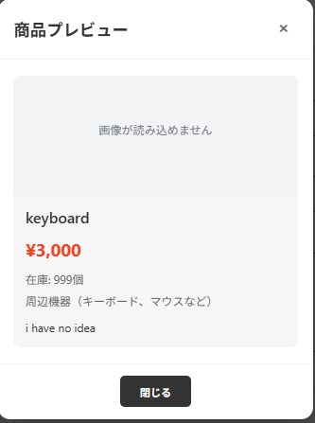

③
⑨
④
⑤

⑩
⑪
⑥
⑦

⑫
⑬
⑧

⑭

⑮
⑯

⑰

